Data
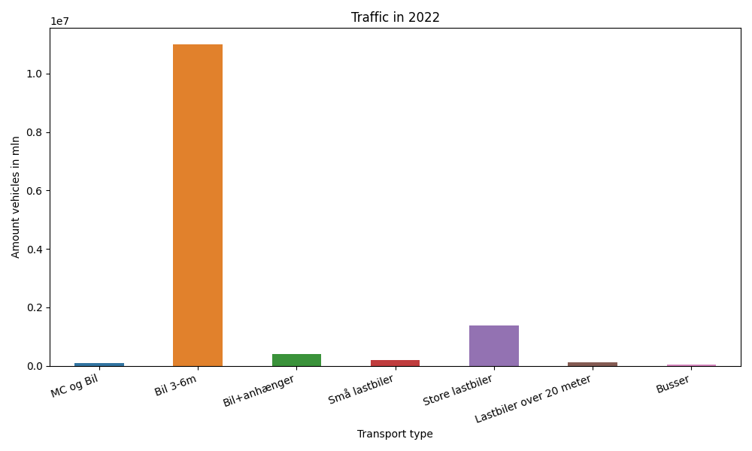
År | Måned | MC og Bil | Bil 3-6m | Bil+anhænger | Små lastbiler | Store lastbiler | Lastbiler over 20 meter | Busser | Total
2022 | 12 | 4290 | 857637 | 19439 | 10718 | 104412 | 8764 | 2042 | 1007302
2022 | 11 | 5653 | 846127 | 23627 | 11990 | 119681 | 10237 | 2298 | 1019613
2022 | 10 | 6574 | 942275 | 30796 | 13457 | 115325 | 10139 | 2878 | 1121444
2022 | 9 | 9793 | 964455 | 35581 | 17355 | 119898 | 10419 | 3576 | 1161077
2022 | 8 | 13804 | 1115452 | 54114 | 26584 | 118551 | 10331 | 3121 | 1341957
2022 | 7 | 12440 | 1082391 | 63743 | 27348 | 104277 | 8727 | 3290 | 1302216
2022 | 6 | 14290 | 1033301 | 43014 | 21727 | 124033 | 10330 | 3595 | 1250290
2022 | 5 | 12821 | 1022770 | 36125 | 17168 | 123888 | 9978 | 3490 | 1226240
2022 | 4 | 10012 | 938171 | 30798 | 13675 | 111455 | 9285 | 3094 | 1116490
2022 | 3 | 7301 | 857526 | 25323 | 13138 | 130452 | 10829 | 2495 | 1047064
2022 | 2 | 5344 | 717940 | 20406 | 10854 | 107289 | 8622 | 1593 | 872048
2022 | 1 | 5460 | 626814 | 19279 | 10506 | 109136 | 8719 | 1241 | 781155

